le-8
GUION | RECURSO | NOMBRE/CÓDIGOS SHUTTER | OBSERVACION | IMAGEN

LE_08_03_CO | Recurso340 | Literatura: el Romanticismo y el Costumbrismo | Imágenes Dummy |  | Las imágenes ya están dimensionadas y en la carpeta, solo hay que subirlas.

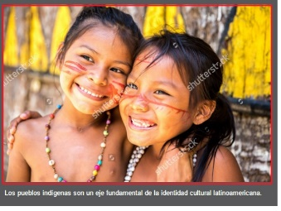

LE_08_07_CO | Cuaderno de estudio | Cuaderno de estudio | Imagen con marca de agua
 |  | 316135883

LE_08_08_CO | Recurso060 | Ética y comunicación: la variedad estilística | Imágenes con marca de agua
 |  | 76990918, 84634318, 153557804, 275946575, 275608625, 291127181, 316610597, 321075869, 336876788

le-9
GUION | RECURSO | NOMBRE | OBSERVACION | IMAGEN
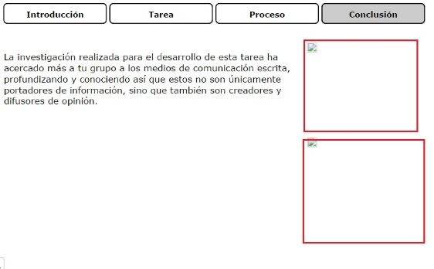

LE_09_02_CO | Recurso400 | Proyecto: el análisis de los medios de comunicación escrita | En la ultima ficha conclusion hace falta las imágenes |  |  | Problema solucionado

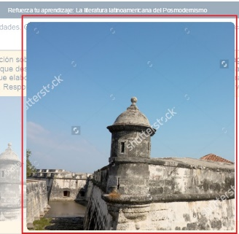

LE_09_05_CO | Recurso130 | Refuerza tu aprendizaje: La literatura latinoamericana del Posmodernismo | Imagen con marca de agua
 |  | 66266026

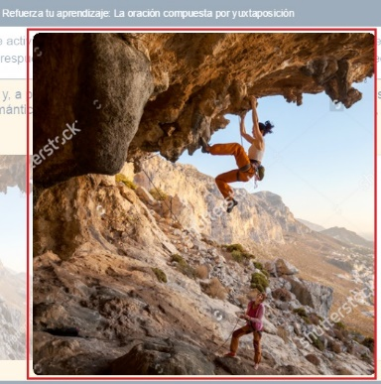

 |  | Refuerza tu aprendizaje: La oración compuesta por yuxtaposición | Imagen con marca de agua
LE_09_05_CO | Recurso180 | 247589692

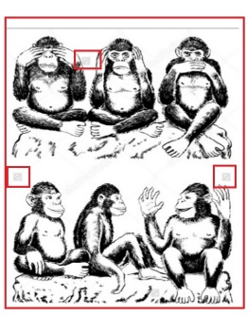

 |  | Las expresiones literarias de las vanguardias latinoamericanas | Imágenes con marca de agua
LE_09_06_CO | Recurso120 | 253496992, 62246734, 304035941

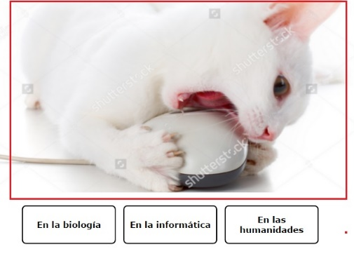

 |  | Las palabras que toman significados de otras lenguas | Imágenes con marca de agua |  |  | Por favor arreglar el letrero que va sobre 144763501, dice "actuaizar" en vez de "actualizar"
 |  | 144763501, 354007880, 59344192
LE_09_06_CO | Recurso140

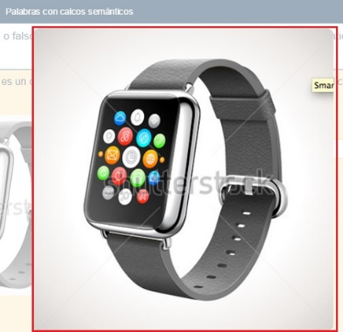

LE_09_06_CO | Recurso150 | Palabras con calcos semánticos | Imágenes con marca de agua
 |  | 334869467, 181347776, 253081210, 309500741, 173435429, 227607688, 145688120

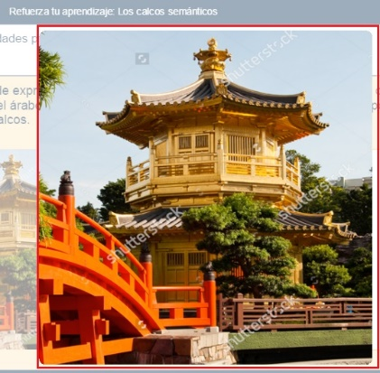

 |  | Refuerza tu aprendizaje: Los calcos semánticos | Imágenes con marca de agua
LE_09_06_CO | Recurso170 | 246428743, 160796987, 53852239, 125735675, 4937950

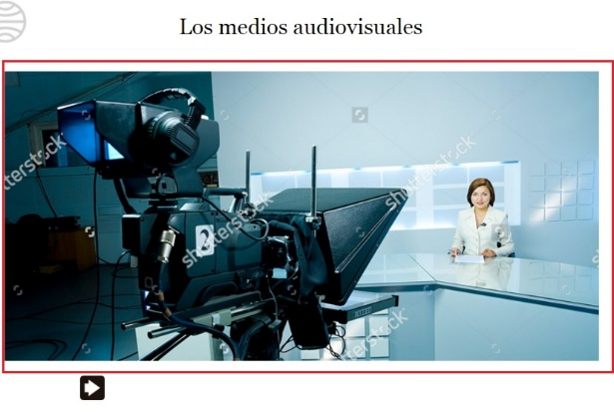

 |  | Los medios audiovisuales | Imágenes con marca de agua
LE_09_06_CO | Recurso230 | 115126654, 211971820, 250909372, 130498385, 306261704, 84146653, 228286468, 294938012

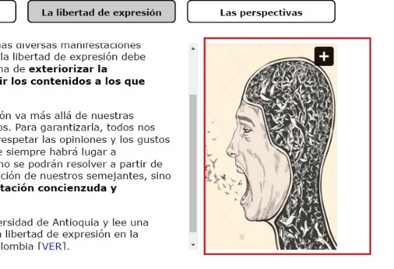

LE_09_06_CO | Recurso260 | La pluralidad y la libertad de expresión | Imagen con marca de agua
 |  | 153307682

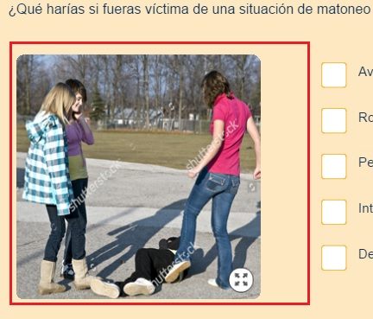

 |  |  | Imágenes con marca de agua
LE_09_06_CO | Recurso310 | Riesgos y soluciones
 |  | 79721422, 112474751, 256634815

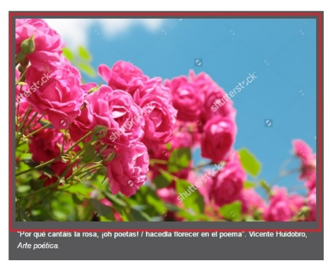

 |  |  | Imagen con marca de agua |  | Reemplazar la imagen de la cruz de hierro en la sección 2 por esta foto http://banco.aulaplaneta.com/foto/6786eded-c972-44eb-bbd7-3fb21fcbd8d7 (Mussolini y Hitler)
LE_09_06_CO | Cuaderno de estudio | Cuaderno de estudio |  |  | Por favor eliminar los textos en inglés de la imagen 207448456
 | 208538353, 323769638, 174469106, 207448456, 205141822, 182537297, 258099812

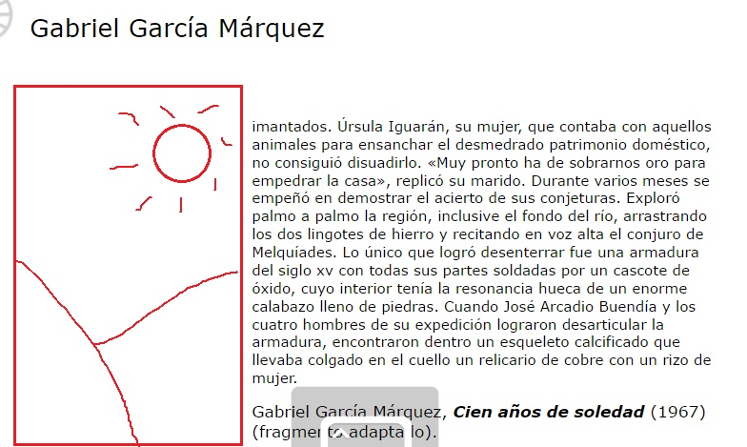

 |  |  | Hace falta la imagen en la ficha de Gabriel García |  |  |  | Poner esta imagen http://banco.aulaplaneta.com/foto/36c48cf0-365c-4180-95c2-07405fd7ba47
LE_09_07_CO | Recurso120 | Las expresiones literarias del boom latinoamericano

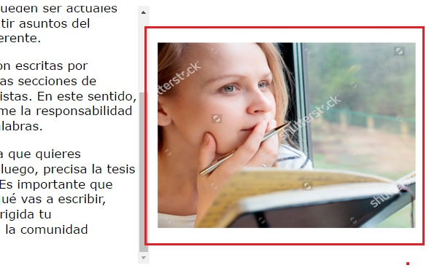

LE_09_07_CO | Recurso290 | Redacta una columna de opinión | Imágenes con marca de agua
 |  | 201483614, 69865147, 178904063, 94627417

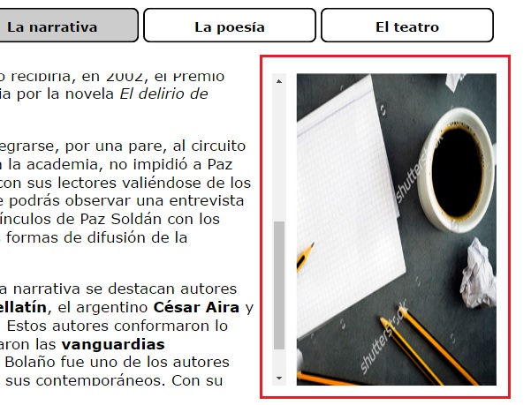

LE_09_08_CO | Recurso070 | La literatura en la Latinoamérica contemporánea | Imágenes con marca de agua
 |  | 259124630, 285454991, 271709024

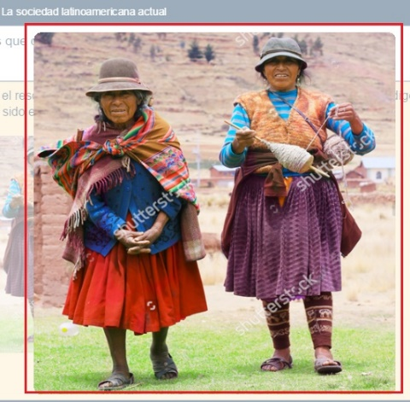

LE_09_08_CO | Recurso090 | La sociedad latinoamericana actual | Imágenes con marca de agua
 |  | 114388996, 75772744, 227295280, 97434113, 297428753

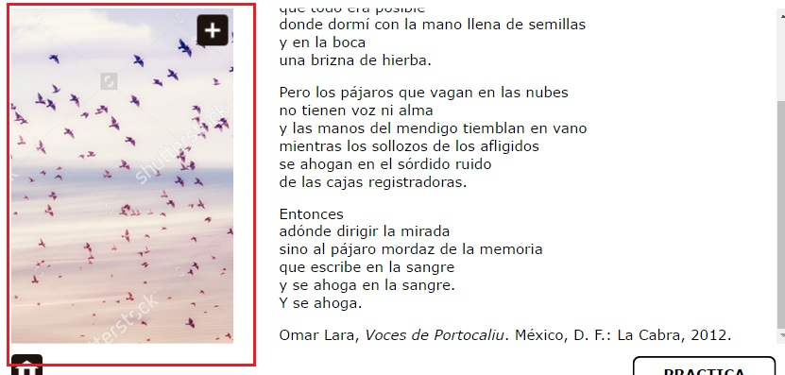

LE_09_08_CO | Recurso120 | Las expresiones literarias contemporáneas en Latinoamérica | Imágenes con marca de agua
 |  | 203177821, 135322916, 109561370, 110424011

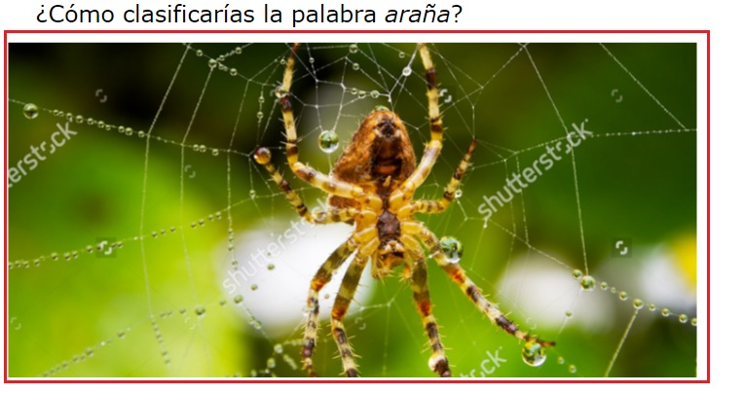

LE_09_08_CO | Recurso140 | La diferencia entre cultismos y latinismos | Imágenes con marca de agua
 |  | 250764907, 288363524, 328770941, 222842452, 313000499

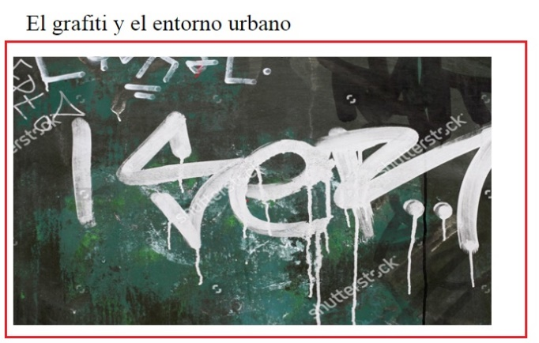

LE_09_08_CO | Recurso210 | El grafiti y el entorno urbano | Imágenes con marca de agua
 |  | 53778073, 157895429, 122346367, 331327982, 311384498

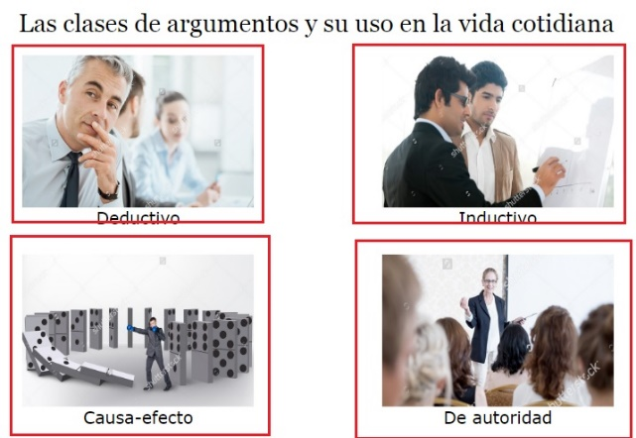

LE_09_08_CO | Recurso260 | Las clases de argumentos y su uso en la vida cotidiana | Imágenes con marca de agua
 |  | 317134415, 96031436, 281498213, 313949573

